任务菜单界面
 |  | 打开任务菜单后，背景置灰
 |  |  |  | 标题，加一个底色做底板

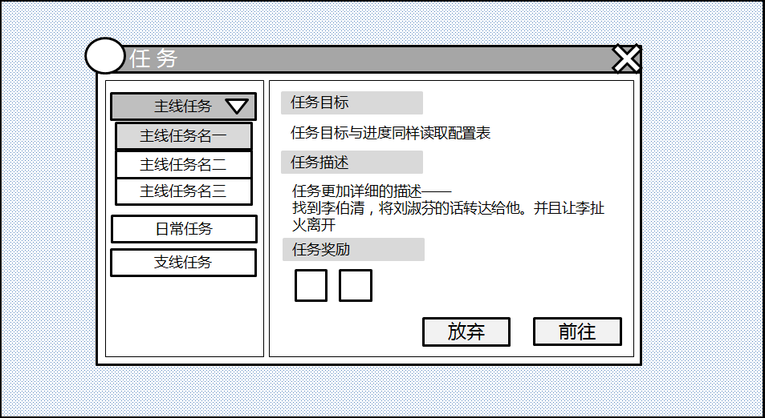
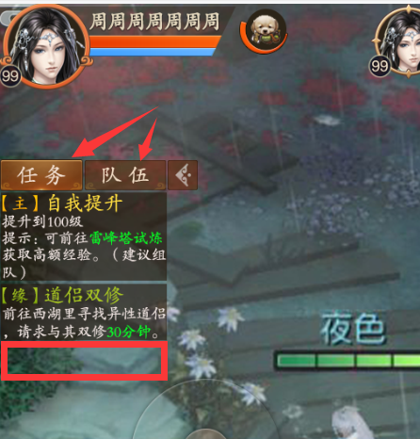

大类按钮，点击后下滑出
任务列表
 |  |  |  |  |  | 颜色调亮，参照捏脸
默认弹开显示主线任务

 | 显示任务名

 |  |  |  |  |  | 这里在增加半个可容纳的
 |  |  |  |  |  | 任务栏位

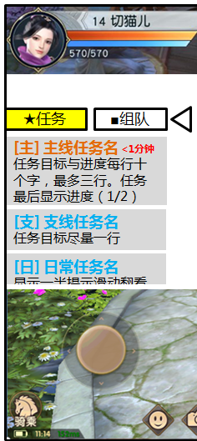

 |  |  | 奖励物品图标，方形 |  | 功能按钮，点击后放弃任务或自动寻路

参考资料
